㈱山本工業中間処理場
事業者名 | ㈱山本工業
回収拠点の名称 | ㈱山本工業中間処理場
回収拠点の所在地 | 青森市小館字亀山126-1
電話番号 | 017-739-3585
再生処理できるプラごみの種類（素材） | その他（スタイロフォーム、発泡スチロール）
再生処理できるプラごみの具体例 | 断熱材、魚箱、緩衝材、スタイロ畳
主な排出業種 | 解体工事現場
再生処理の内容 | 再資源化の前処理（不純物除去・分別）
再生処理後の製品・原材料 | インゴット
 | 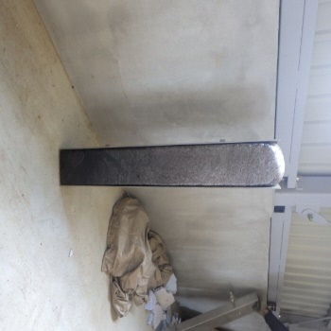
再生処理後の製品・原材料の紹介 | 製造したインゴットは再生燃料として使用されます。
分別方法、受入基準等 | 素材ごとに分別してください。
処理施設 | 切断施設（3.72ｔ／日） 溶融固化施設（0.16ｔ／日）
処理施設の所在地 | 青森市小館字亀山126-1
その他

北彩クリーン㈲リサイクルセンター
事業者名 | 北彩クリーン㈲
回収拠点の名称 | 北彩クリーン㈲リサイクルセンター
回収拠点の所在地 | 弘前市大字松本字富永50-3
電話番号 | 0172-89-1200
再生処理できるプラごみの種類（素材） | ポリエチレン、ポリエチレンテレフタラート（PET樹脂）、ポリスチレン、ポリプロピレン、アクリル樹脂、AS樹脂、ABS樹脂、ポリカーボネート、ポリアミド
再生処理できるプラごみの具体例 | 発泡スチロール魚箱、発泡スチロール類、食品トレイ、各種プラスチックランナー、硬質プラスチックの各種部品、製品等の入っていた袋、ストレッチフィルム、プラスチックハンガー、プラスチック製品であれば基本的にはお引き上できない場合もありますが前処理も含めヒアリングを通じてなんでも受けるようにしています。
主な排出業種 | 小売業、製造業、卸売業
再生処理の内容 | プラスチック再生原料の製造（インゴット、粉砕フレーク、破砕チップ）ものによっては破砕物を固体燃料にする。
再生処理後の製品・原材料 | インゴット、破砕フレーク、破砕チップ、圧縮ベール品
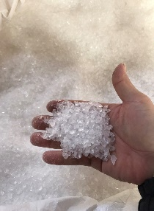
再生処理後の製品・原材料の紹介 | PSインゴットはプラスチック容器や額縁、家電製品の躯体になっている。 破砕フレーク、破砕チップはペレット等に加工され、プラスチック製品の原料になっている。また成形時のバージン原料の増量剤としても使用されている。 PE等の軟質プラに関しては自治体のゴミ袋等の原料に、ストレッチフィルムはストレッチフィルムや各種袋系にPPバンド等はPPバンドになっている。
分別方法、受入基準等 | 素材ごとの分別、汚れの除去、事前サンプルまたはヒアリング、基本硬質軟質どちらも受け入れ可能。近い将来、混合の廃プラの受け入れも考えております。
処理施設 | 溶融固化施設（1.2ｔ／日） 破砕施設（3.2ｔ／日） 圧縮梱包施設（0.8808ｔ／日）
処理施設の所在地 | 弘前市大字松本字富永50-3
その他 | 排出事業場からの収集運搬も行っています。それか回収拠点へ搬入してください。綺麗で素材ごとに分別されている場合は買い取る場合もあります。

